Sheet1
参考ＵＲＬ：
https://www.jawhm.or.jp/member/top.php

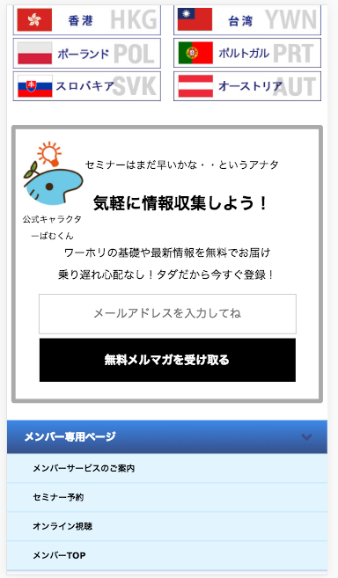

削除

メンバーページ（https://www.jawhm.or.jp/member/ 配下）には、
この登録フォームは不要です。削除してください。
Form đăng ký này không cần thiết vì thế hãy xóa bỏ

